Шапка
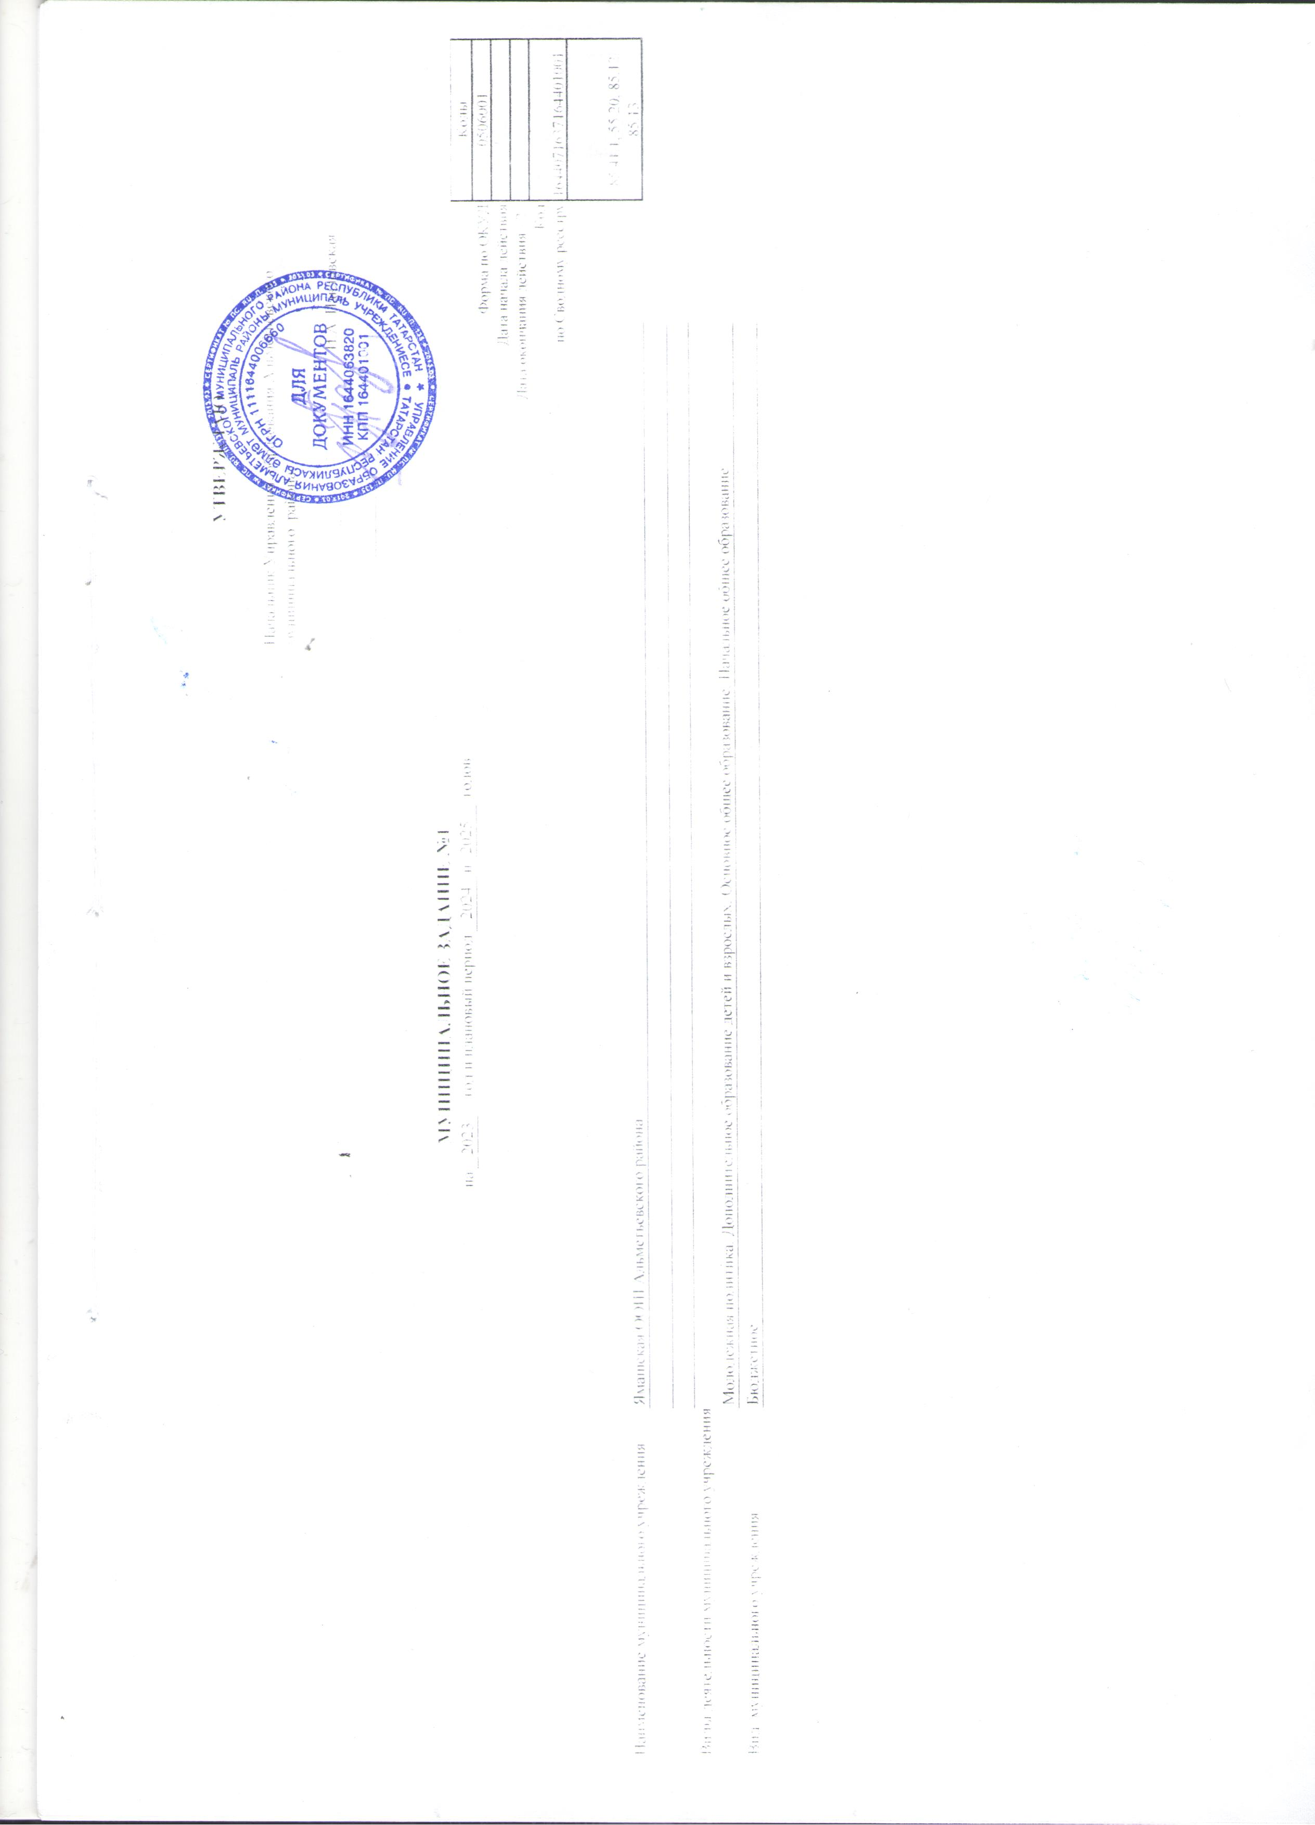

 |  |  |  |  |  |  |  |  |  | УТВЕРЖДАЮ
 |  |  |  |  |  |  |  |  | Начальник Управления образования Альметьевского муниципального района

 |  |  |  |  |  |  |  |  |  | _______________ | И.А. Павловская

 |  |  |  |  |  |  |  |  | « _____» ____________________________

 |  |  | МУНИЦИПАЛЬНОЕ ЗАДАНИЕ №1
 |  | на | 2023 | год и плановый период | 2024 | и | 2025 | годов |  |  |  |  | Коды
 |  |  |  |  |  |  |  |  |  |  |  | Форма по ОКУД | 0506001
 |  |  |  |  |  |  |  |  |  |  |  | Дата начала действия
 |  |  |  |  |  |  |  |  |  |  |  | Дата окончания действия <2>
 |  |  |  |  |  |  |  |  |  |  |  | Код | 1644071637164401001
 |  |  |  |  |  |  |  |  |  |  |  | по Сводному реестру
 |  |  |  |  |  |  |  |  |  |  |  |  | 85.41.1, 55.20, 85.12, 85.13

Наименование муниципального учреждения | Ямашская ООШ Альметьевского района

Виды деятельности муниципального учреждения
 | Молодежная политика, Дополнительное образование детей и взрослых, Основное общее образование, Начальное общее образование
Вид муниципального учреждения | Бюджетное

